Ark1
6 år - 11 Blade ---Nanna 2026

Nanna 2026 Jordbær Trøje med rund bærestykke og----------------------------------------> oppefra og ned---------> Str 6 år
Garn: Easy Care Classic
 |  |  |  |  |  | Tyk trøje i skemaet herunder
Nanna 6 år 2026--- Str 6 år
Længde 41 cm-
Overvidde 59,5
Arm 34 cm
Pinde: | 3½ - 4

Strikkefasthed | 2.3 | m
på 1 cm | 3.2 | p

Søblå 277 LOT 39238 | 1 | ng
Kaebaret Rød 274 LOT 46174 | 6 | ng
Rødlilla 275 LOT 49639 | 1 | ng

Str 6- år 11 Jordbærblade a' 12 m |  | overvidde 72 cm

Halskant p 3,5 |  | 40 | cm | 92 | masker
Rib Halskant - lagt dobbelt er det halve af: |  | 4.5 | cm | 14.4 | pinde

Overvidden afhænger af antal blade - se nedenfor og vælg blade nedenfor |  |  |  | 72.4 | cm

Bærestykkets længde excl rib |  | 15 |  | 48.0 | omg/pinde
incl rib |  | 17.5

Trøjens længde excl rib |  | 34.3 |  | 109.8 | omg/pinde
Længde med rib |  | 41

Rib hals |  | 2.3 | cm
Rib nederst og på ærmer (5cm) p3.5 |  | 4.5 | cm | 14.4 | omg/pinde | Vendestrik: | German Short Rows | Midt bag:
Italiensk lukning giver yderligere 0,5 cm |  |  |  |  |  |  |  | cm | m
 |  |  |  |  |  | Vendestrik 1p ret |  | 10 | 23.0 | Vend
Ærmelængde excl rib |  | 34 | cm | 108.8 | omg/pinde | Vendestrik 2p vrang |  | 20 | 46.0 | Vend
med rib |  | 32 | cm |  |  | Vendestrik 3p ret |  | 24.35 | 56.0 | Vend
Ærmevidde ved håndled |  | 17.5 | cm | 40.3 | masker | Vendestrik 4p vrang |  | 28.88 | 66.4 | Vend
Ærme vidde øverst excl opsl. |  |  |  | 56.8 | masker
 |  | m i Blad | 12 |  |  |  |  |  |  |  | Strik r tilbage til omg begyndelse.
1. udtagning lige efter hals rib | Ønsket | BLADE | 11 | 120.0 | 11 blade a 12 m
2. udtagningved bladet i det grønne |  | 0.8 | cm | 132 | 132
3. udtagning ved bladet i det røde |  | 4.0 | cm | 154 | 2 gang 11 er 22 m
4. udtagning ved bladet i det røde |  | 5.3 | cm | 176 | 2 gange 11 er 24 m
5. udtagning i Rød efter diagram B |  | 9.0 | cm | 220 | 4 gange 11 er 44 m
6. udtagning i Rød efter diagram C |  | 11.3 | cm | 264 | 4 gange 11 er 44 m

 |  |  |  |  |  | Hals:
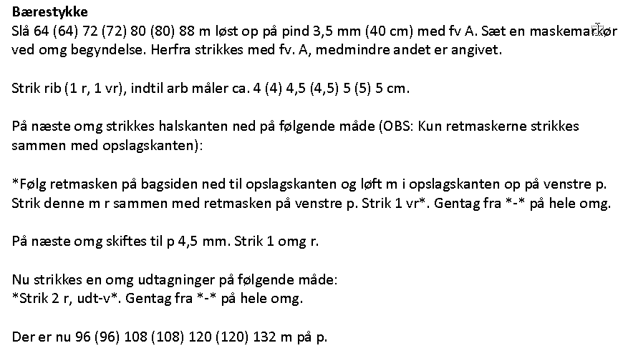

Krop masketal 57% |  |  |  | 150 | 152---deleligt med 6
incl 2 opslag |  | Overvidde | 8 | 166 | 27.7
 |  | 72.38
2 stk Ærme masketal 43% |  |  |  | 113.5 | masker
 |  |  |  |  | deleligt m6
1 Ærme øverst |  |  |  | 56.8 | 18.92
 |  |  |  |  | 56----deleligt m 6
1 Ærme incl 1 opsl |  |  | 8 | 64.8 | 10.8

Indtagnings m på 1 ærmet |  |  | 56 +8 er 64 m | 64.00
Masker der skal tages ind |  |  |  | 23.75 | masker
Antal indtagninger |  |  |  | 11.9 | gange
Antal omg |  |  |  | 108.8
Indtag 2 m på hver |  | 2.9 | cm | 9.2 | pind

Strik Str 6 år | Overvidde 72 cm
Slå 92 m op og strik 1 r 1 v 4,5 cm (dobbelt hals. 14 p 11 blade -132 m
Strik halsen sammen som " Følg retmasken......"
1 omg : Skift til p 4 -ret og sæt tælleren på 1
2. omg: 1. udtagning -fra 92 m til 120 m
3. omg: ret
Strik nu vendepinde med teknikken German Short Rows
4.-5.- ret
6. omg: 2. udtagning - ret tag ud fra 120 til 132m
7.-8. omg: ret
Strik Diagram A en gang
9. omg: Diagram A -
10- omg; Diagram A
11. omg: Diagram A
12. omg: Diagram A
13. omg: 3 udtagning:-Tag 26 m ud til 154 m i det røde i Diagram A
14. omg: Diagram A
15. omg: Diagram A
16. omg: Diagram A
17. omg: 4 udtagning:-Tag 26 m ud til 176 m i det røde i Diagram A
18. omg: Diagram A
19. omg: Diagram A
20. omg: ret -----176m
21. omg: ret
22. omg: ret
23. omg: Diagram B Gul 44 Knopper 4 x bladantal
24. omg: Diagram B Gul 44 Knopper
25. omg: Diagram B
26. omg: Diagram B
27. omg: Diagram B
28. omg: Diagram B
29. omg: Diagram B 5. udtagning - Tag 44 m ud til 220 m ---Strik 4 r, udt-v*. Gentag fra *-* pa hele omg.
30. omg: Diagram C Gul 44 knopper
31. omg: Diagram C Gul 44 knopper
32. omg: Diagram C
33. omg: Diagram C
34.omg: Diagram C
35 omg: Diagram C
36. omg: Diagram C 6.udtagning - Tag 44 m ud til 264 m -Strik 2 r, udt-v, *strik 5 r, udt-v*. Gentag fra *-*,
37.omg: Diagram D Gul 44 knopper
38.omg: Diagram D Gul 44 knopper
39.omg: Diagram D ret
40.omg: Diagram D ret
41.omg: Diagram D ret
42.omg: Diagram D ret
43.omg: Diagram D ret
44.omg: Diagram D knop
45.omg: Diagram D knop
46, omg: Diagram D ret
47-pmg : rød 38-38-38-38= 152 m krop ...... 56-56=112 m ærmer ----->sæt mærker
48. omg: rød..Sæt Ærmer på snor ---> slå 8 m op under hvert ærme for at mønstret passer
.49--->...110 omg
14 omg rib på p 3,5
15-16 omg til itakiensk aflukning
Ærme: 108 omg (28 cm)-->64 m incl opslags m
1. omg: Saml 56 m op på rundpind 4. 40 cm - og slå 8 m yderligere på 1 omg er 64 m
Tag ind til 40 m på de næste 108 omgange (34 cm) = 64-40 = 24 m ---->12 gange indtagninger
108 delt med 12 = 9,2
Tag 2 m ind på hver 9. omg til 40 m
Nanna - Rib bsgynder på omg 108 - Rib beg på p ? efter sidste knop.
14 omg rib på p 3.5
Italiensk lukning

